団体実績報告書
呉市資源集団回収団体実績報告書
令和７年下半期分
（７月～１２月分） |  |  |  |  |  |  |  |  |  |  |  | 実施団体名

 | 実施年月日 |  |  |  |  | 回収量 |  |  | 実施年月日 |  |  | 回収量 |  |  | 実施年月日 |  |  | 回収量
1 |  | . |  | . |  |  | ㎏ | 16 |  | . | . |  | ㎏ | 31 |  | . | . |  | ㎏
2 |  | . |  | . |  |  | ㎏ | 17 |  | . | . |  | ㎏ | 32 |  | . | . |  | ㎏
3 |  | . |  | . |  |  | ㎏ | 18 |  | . | . |  | ㎏ | 33 |  | . | . |  | ㎏
4 |  | . |  | . |  |  | ㎏ | 19 |  | . | . |  | ㎏ | 34 |  | . | . |  | ㎏
5 |  | . |  | . |  |  | ㎏ | 20 |  | . | . |  | ㎏ | 35 |  | . | . |  | ㎏
6 |  | . |  | . |  |  | ㎏ | 21 |  | . | . |  | ㎏ | 36 |  | . | . |  | ㎏
7 |  | . |  | . |  |  | ㎏ | 22 |  | . | . |  | ㎏ | 37 |  | . | . |  | ㎏
8 |  | . |  | . |  |  | ㎏ | 23 |  | . | . |  | ㎏ | 38 |  | . | . |  | ㎏
9 |  | . |  | . |  |  | ㎏ | 24 |  | . | . |  | ㎏ | 39 |  | . | . |  | ㎏
10 |  | . |  | . |  |  | ㎏ | 25 |  | . | . |  | ㎏ | 40 |  | . | . |  | ㎏
11 |  | . |  | . |  |  | ㎏ | 26 |  | . | . |  | ㎏ | 41 |  | . | . |  | ㎏
12 |  | . |  | . |  |  | ㎏ | 27 |  | . | . |  | ㎏ | 42 |  | . | . |  | ㎏
13 |  | . |  | . |  |  | ㎏ | 28 |  | . | . |  | ㎏ | 43 |  | . | . |  | ㎏
14 |  | . |  | . |  |  | ㎏ | 29 |  | . | . |  | ㎏ | 44 |  | . | . |  | ㎏
15 |  | . |  | . |  |  | ㎏ | 30 |  | . | . |  | ㎏ | 45 |  | . | . |  | ㎏
合 計 |  |  |  |  |  |  |  |  |  |  |  |  | 回 |  |  |  |  |  | kg
＊裏面に記入例があります。 |  |  |  |  |  |  |  |  |  |  |  |  |  |  |  |  |  |  | ※1kg未満もそのまま記入してください。
 |  |  |  |  |  |  |  |  |  |  |  |  |  |  |  |  |  |  | 報償金は回収量1㎏×6円（1kg未満は四捨五入）

・令和７年下半期分受付期間：令和８年２月２日～２月２７日（期限を経過した申請は一切お受けできません）
・実績（回数・回収量）は各団体で漏れのないよう申請してください。請求されたもののみお支払いします。
合計回数は資源集団回収を実施した回数と合っているか，回収伝票は漏れていないか，確認をお願いします。
・回収伝票は，紙に貼らずにそのまま提出してください。
・訂正印は必要ありません。修正液・修正テープでの訂正はできません。消せるボールペンは使用不可。
・新規申請の団体，振込先（名義等）を変更された団体については,必ず通帳の写しを添付してください。
・代表者変更等で口座の変更や解約を行う場合は，報償金請求後入金が確定してから行ってください。
記入例
呉市資源集団回収団体実績報告書
令和７年下半期分 |  |  |  |  |  |  |  |  |  |  |  |  |  | 呉市子供会
（７月～１２月分） |  |  |  |  |  |  |  |  |  |  |  | 実施団体名

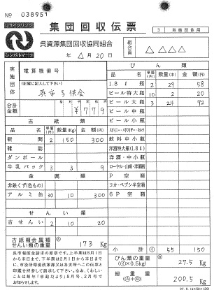
日付を実施年月日に記入してください。
 | 実施年月日 |  |  |  |  | 回収量 |  |  | 実施年月日 |  |  | 回収量 |  |  | 実施年月日 |  |  | 回収量
1 | ○ | . | △ | . | 20 | 200.5 | ㎏ | 16 |  | . | . |  | ㎏ | 31 |  | . | . |  | ㎏
2 | ○ | . | ▲ | . | 21 | 124 | ㎏ | 17 |  | . | . |  | ㎏ | 32 |  | . | . |  | ㎏
○
3 | ○ | . | ▽ | . | 20 | 325.5 | ㎏ | 18 |  | . | . |  | ㎏ | 33 |  | . | . |  | ㎏
248
4 | ○ | . | ▼ | . | 19 | 268 | ㎏ | 19 |  | . | . |  | ㎏ | 34 |  | . | . |  | ㎏
5 | ○ | . | □ | . | 20 | 289.5 | ㎏ | 20 |  | . | . |  | ㎏ | 35 |  | . | . |  | ㎏
6 |  | . |  | . |  |  | ㎏ | 21 |  | . | . |  | ㎏ | 36 |  | . | . |  | ㎏
7 |  | . |  | . |  |  | ㎏ | 22 |  | . | . |  | ㎏ | 37 |  | . | . |  | ㎏
8 |  | . |  | . |  |  | ㎏ | 23 |  | . | . |  | ㎏ | 38 |  | . | . |  | ㎏
9 |  | . |  | . |  |  | ㎏ | 24 |  | . | . |  | ㎏ | 39 |  | . | . |  | ㎏
総重量を回収量にそのまま記入してください。
10 |  | . |  | . |  |  | ㎏ | 25 |  | . | . |  | ㎏ | 40 |  | . | . |  | ㎏
11 |  | . |  | . |  |  | ㎏ | 26 |  | . | . |  | ㎏ | 41 |  | . | . |  | ㎏
12 |  | . |  | . |  |  | ㎏ | 27 |  | . | . |  | ㎏ | 42 |  | . | . |  | ㎏
13 |  | . |  | . |  |  | ㎏ | 28 |  | . | . |  | ㎏ | 43 |  | . | . |  | ㎏
14 |  | . |  | . |  |  | ㎏ | 29 |  | . | . |  | ㎏ | 44 |  | . | . |  | ㎏
15 |  | . |  | . |  |  | ㎏ | 30 |  | . | . |  | ㎏ | 45 |  | . | . |  | ㎏
合 計 |  |  |  |  |  |  |  | 5 |  |  |  |  | 回 | 1,207.5 |  |  |  |  | kg
＊裏面に記入例があります。 |  |  |  |  |  |  |  |  |  |  |  |  |  |  |  |  |  |  | ※1kg未満もそのまま記入してください。
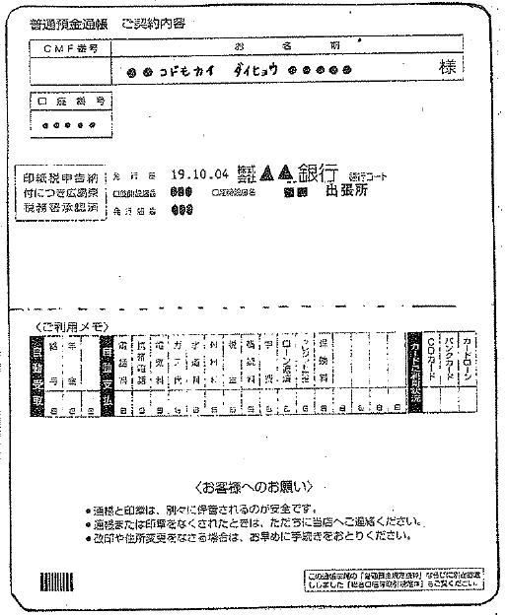
通帳の写しについて
・通帳の表紙をめくった，口座番号と口座名義が記載されているページをコピーしてください。
・通帳の表紙と記載が異なっている時は，表紙もコピーし，両方を添付してください。
例）名義が表紙では『○○会 会長 ××』，表紙をめくったページでは『○○カイ』の場合
・新規申請の団体，振込先を変更された団体は必ず添付してください。口座名義のみ変更した場合も通帳のコピーが必要です。なお，前回の申請時と振込先（名義等）に変更がなく，通帳の写しを送付済みであれば不要です。
 |  |  |  |  |  |  |  |  |  |  |  |  |  |  |  |  |  |  | 報償金は回収量1㎏×6円（1kg未満は四捨五入）

